INME
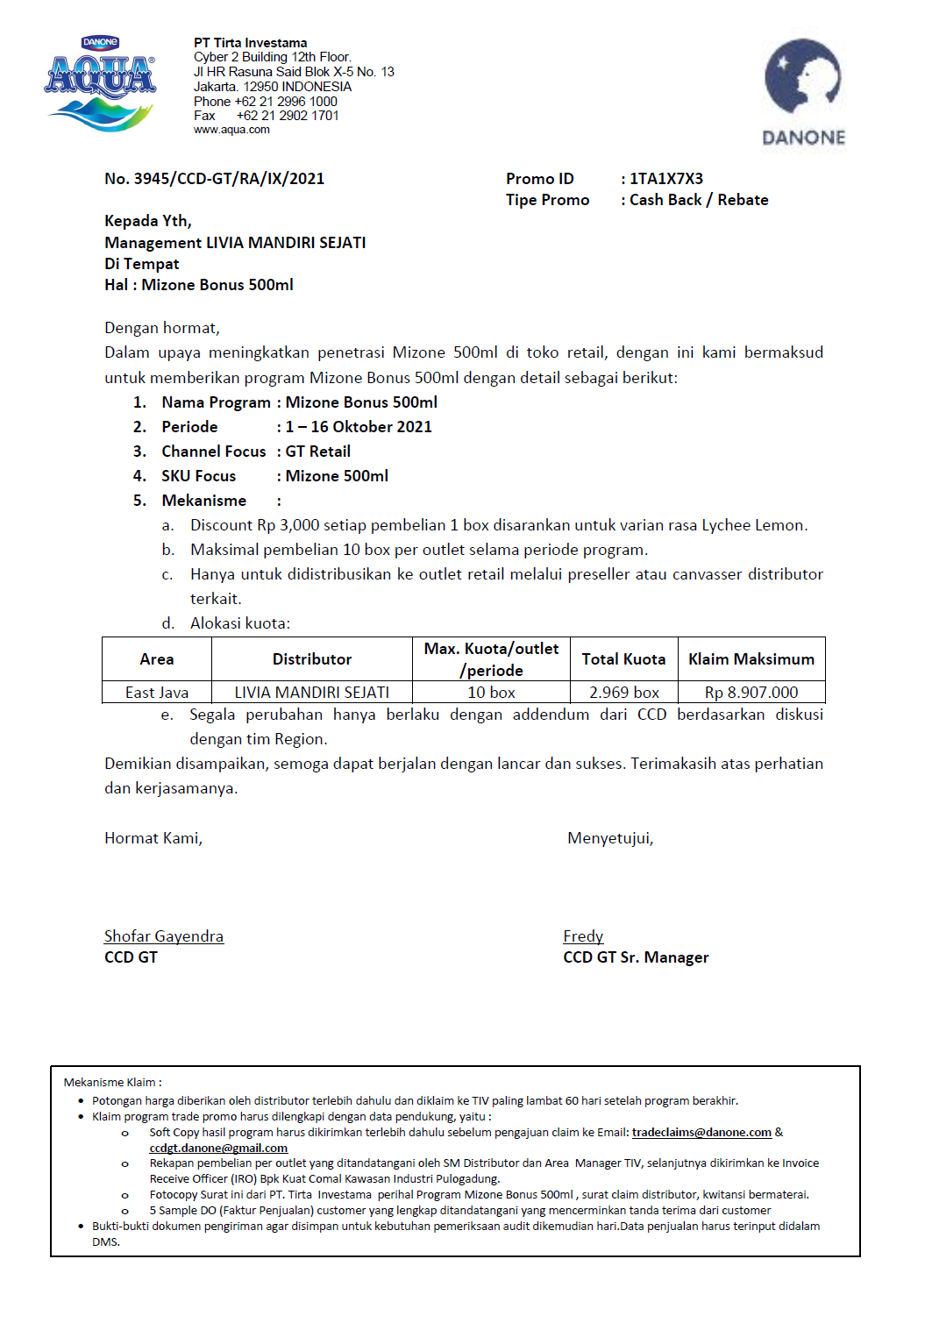

REKAP
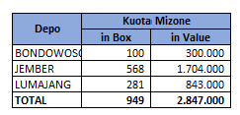
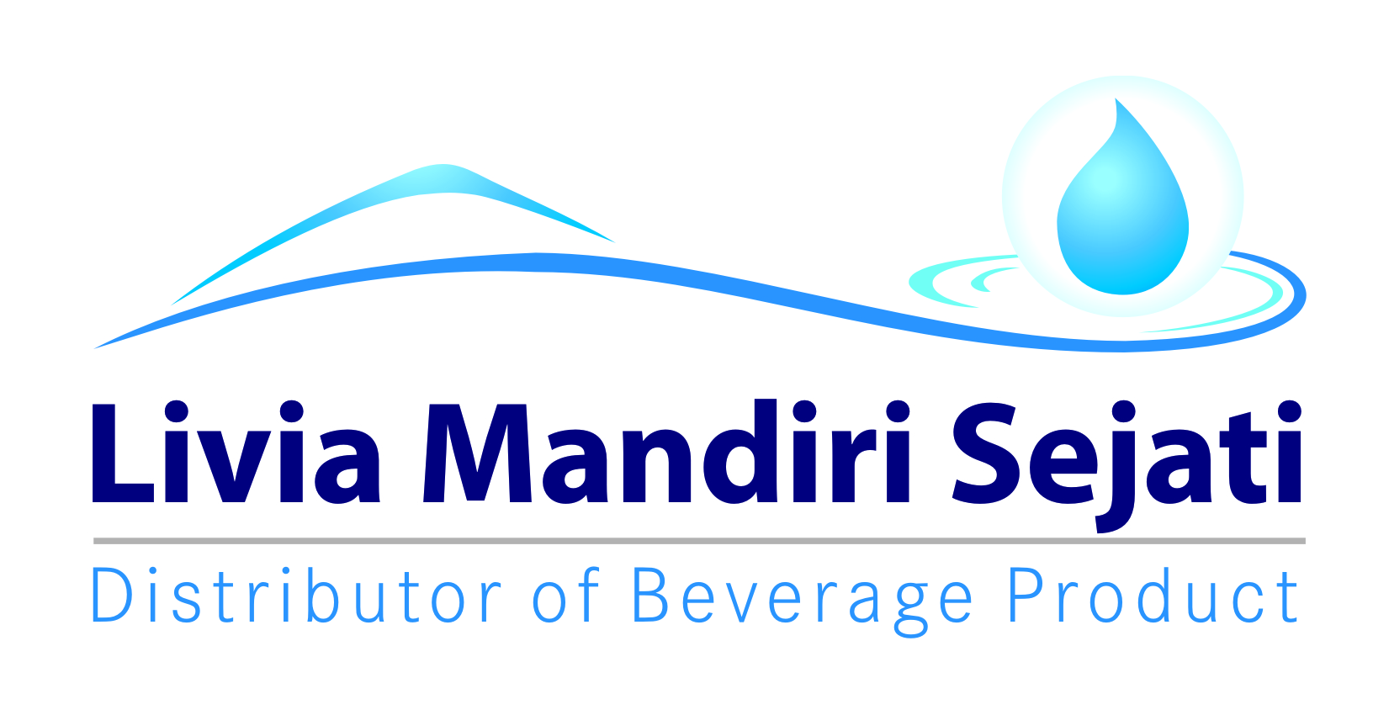
Realisasi Program MIZONE bonus
PT LIVIA MANDIRI SEJATI
Periode 01 - 16 OKTOBER 2021

Dist: PT. LIVIA MANDIRI SEJATI
NO. | WILAYAH | DEPO | KUOTA IN BOX | KUOTA IN RUPIAH | Qty Sales MIZONE (IN BOX) | SISA KUOTA IN BOX | SISA KUOTA IN RUPIAH | KLAIM TIV | KETERANGAN
1 | LMS 1 | PASURUAN | 158 | Rp474,000 | 71 | 87 | Rp261,000 | 213,000 | CLAIM BIAYA
2 |  | PROBOLINGGO | 112 | Rp336,000 | 112 | - | Rp- | 336,000 | CLAIM BIAYA
3 |  | SUKOREJO | 40 | Rp120,000 | - | 40 | Rp120,000 | - | CLAIM BIAYA
4 |  | PAITON | 35 | Rp105,000 | 34 | 1 | Rp3,000 | 102,000 | CLAIM BIAYA
5 | LMS 2 | LUMAJANG | 25 | Rp75,000 | 8 | 17 | Rp51,000 | 24,000 | CLAIM BIAYA
6 |  | JEMBER | 43 | Rp129,000 | - | 43 | Rp129,000 | - | CLAIM BIAYA
7 |  | BONDOWOSO | 24 | Rp72,000 | 24 | - | Rp- | 72,000 | CLAIM BIAYA
8 | LMS 3 | SITUBONDO | 24 | Rp72,000 | 17 | 7 | Rp21,000 | 51,000 | CLAIM BIAYA
9 |  | BANYUWANGI | 35 | Rp105,000 | 1 | 34 | Rp102,000 | 3,000 | CLAIM BIAYA
10 |  | SUBDIST PANDAWA 1 |  | Rp- | - | - | Rp- | - | CLAIM BIAYA
11 |  | SUBDIST PANDAWA 2 |  | Rp- | - | - | Rp- | - | CLAIM BIAYA
12 |  | GENTENG | 20 | Rp60,000 | - | 20 | Rp60,000 | - | CLAIM BIAYA
TOTAL |  |  | 516 | Rp1,548,000 | 267 | 249 | Rp747,000 | Rp801,000

 | Yang Membuat | Mengetahui | Mengetahui |  | Mengetahui | Mengetahui |  | Mengetahui

 | LELY PANGESTUTI | YONKKY DWIKA PUTRA | BELLA GLORIA UKHISIA |  | RENNY AMELIA | IYAN GUSTI PUTRA |  | MAHENDRA PURNA
 | ADM.FINANCE | RSM DISTRIBUTOR LMS | SALES SUPERVISOR TIV |  | SALES SUPERVISOR TIV | SALES SUPERVISOR TIV |  | SALES MANAGER TIV

